BUG REPORT №1
BUG REPORT №1 |  | возврат к тест-кейсу
Короткое описание | Неправильное написание слова " Nuka-Cola"
Проект | VendorMachine
Среда | тестовая
Компонент приложения | Первый экран
Номер версии | 1
Важность: | незначительная (4)
Приоритет: | низкий
Статус | new
Автор | Фирстова Екатерина
Назначен на | имя разработчика
Шаги воспроизведения | 1. Запускаем VendorMachine
 | 2. Проверяем наличие в меню напитков
Ожидаемый результат | NUKA-COLA
Фактический результат | 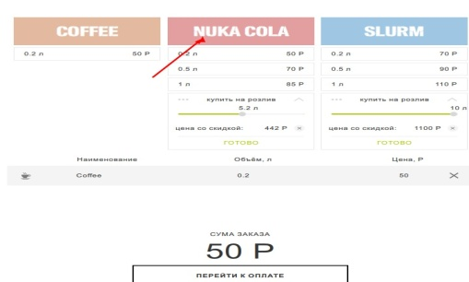

BUG REPORT №2
BUG REPORT №2 |  | возврат к тест-кейсу
Короткое описание | Неправильное написание слова "СУММА"
Проект | VendorMachine
Среда | тестовая
Компонент приложения | Первый экран
Номер версии | 1
Важность: | незначительная (4)
Приоритет: | низкий
Статус | new
Автор | Фирстова Екатерина
Назначен на | имя разработчика
Шаги воспроизведения | В меню под «COFFEE» левой кнопкой мыши один раз нажимаем кнопку « 0,2 л 50 р»
Ожидаемый результат | "СУММА"
Фактический результат | 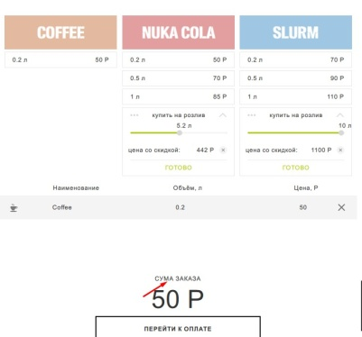

BUG REPORT №3
BUG REPORT №3 |  | возврат к тест-кейсу
Короткое описание | Невозможно отказаться от первого выбранного напитка
Проект | VendorMachine
Среда | тестовая
Компонент приложения | Первый экран
Номер версии | 1
Важность: | критическая (2)
Приоритет: | высокий
Статус | new
Автор | Фирстова Екатерина
Назначен на | имя разработчика
Шаги воспроизведения | В меню под «COFFEE» левой кнопкой мыши два раза нажимаем кнопку « 0,2 л 50 р» В строке второго заказа нажимаем «X» В строке первого заказа нажимаем «X»
Ожидаемый результат | 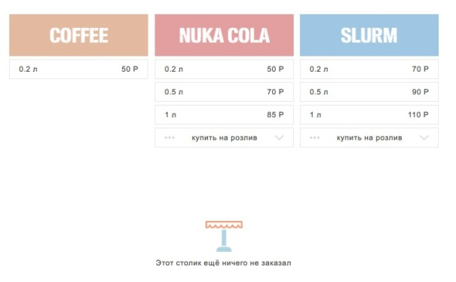 Исчезает таблица с выбранными напитками
Фактический результат | 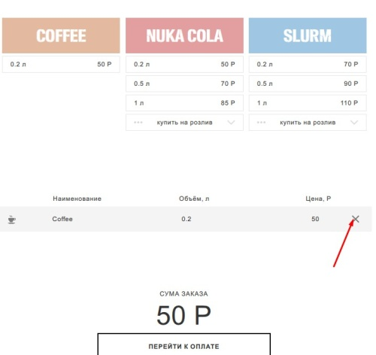

BUG REPORT №4
BUG REPORT №4 |  | возврат к тест-кейсу
Короткое описание | Объем и цена напитка не соответствует выбранному
Проект | VendorMachine
Среда | тестовая
Компонент приложения | Первый экран
Номер версии | 1
Важность: | критическая (2)
Приоритет: | высокий
Статус | new
Автор | Фирстова Екатерина
Назначен на | имя разработчика
Шаги воспроизведения | В меню под «Nuka-Cola» левой кнопкой мыши один раз нажимаем кнопку « 0,2 л 50 р»
Ожидаемый результат | Появилась таблица со столбцами: -наименование; - объем,л; - цена,р. В таблице меню заполнена строка: -наименование - «Nuka-Cola», - объем, л - 0,2 -цена, р - 50 Справа от цены – «X» Ниже строка с надписью «СУММА ЗАКАЗА» Ниже крупным, жирным шрифтом « 50 Р» Ниже кнопка с надписью «ПEРЕЙТИ К ОПЛАТЕ»
Фактический результат | 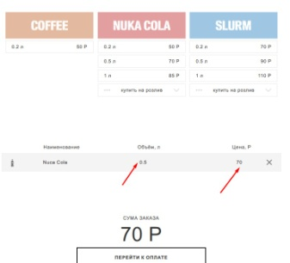

BUG REPORT №5
BUG REPORT №5 |  | возврат к тест-кейсу
Короткое описание | Невозможно отказаться от первого выбранного напитка
Проект | VendorMachine
Среда | тестовая
Компонент приложения | Первый экран
Номер версии | 1
Важность: | критическая (2)
Приоритет: | высокий
Статус | new
Автор | Фирстова Екатерина
Назначен на | имя разработчика
Шаги воспроизведения | В меню под «Nuka-Cola» левой кнопкой мыши два раза нажимаем кнопку « 0,2 л 50 р» В строке второго заказа нажимаем «X» В строке первого заказа нажимаем «X»
Ожидаемый результат | Исчезает таблица с выбранными напитками
Фактический результат | 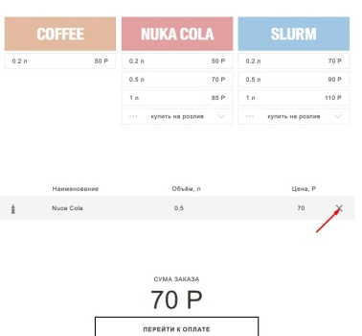

BUG REPORT №6
BUG REPORT №6 |  | возврат к тест-кейсу
Короткое описание | Невозможно отказаться от первого выбранного напитка
Проект | VendorMachine
Среда | тестовая
Компонент приложения | Первый экран
Номер версии | 1
Важность: | критическая (2)
Приоритет: | высокий
Статус | new
Автор | Фирстова Екатерина
Назначен на | имя разработчика
Шаги воспроизведения | В меню под «Nuka-Cola» левой кнопкой мыши два раза нажимаем кнопку « 0,5 л 70 р» В строке второго заказа нажимаем «X» В строке первого заказа нажимаем «X»
Ожидаемый результат | Исчезает таблица с выбранными напитками
Фактический результат | 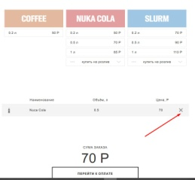

BUG REPORT №7
BUG REPORT №7 |  | возврат к тест-кейсу
Короткое описание | Невозможно отказаться от первого выбранного напитка
Проект | VendorMachine
Среда | тестовая
Компонент приложения | Первый экран
Номер версии | 1
Важность: | критическая (2)
Приоритет: | высокий
Статус | new
Автор | Фирстова Екатерина
Назначен на | имя разработчика
Шаги воспроизведения | В меню под «Nuka-Cola» левой кнопкой мыши два раза нажимаем кнопку « 1 л 85 р» В строке второго заказа нажимаем «X» В строке первого заказа нажимаем «X»
Ожидаемый результат | Исчезает таблица с выбранными напитками
Фактический результат | 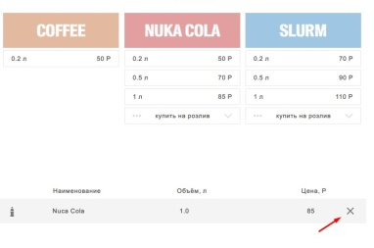

BUG REPORT №8
BUG REPORT №8 |  | возврат к тест-кейсу
Короткое описание | Невозможно отказаться от первого выбранного напитка
Проект | VendorMachine
Среда | тестовая
Компонент приложения | Первый экран
Номер версии | 1
Важность: | критическая (2)
Приоритет: | высокий
Статус | new
Автор | Фирстова Екатерина
Назначен на | имя разработчика
Шаги воспроизведения | Устанавливаем бегунок на объем 0,2 л. Нажимаем на кнопку «ГОТОВО» два раза подряд. Нажимаем на «X» у второй всплывающей строки Нажимаем на «X» у первой строки меню
Ожидаемый результат | Исчезает таблица с выбранными напитками
Фактический результат | 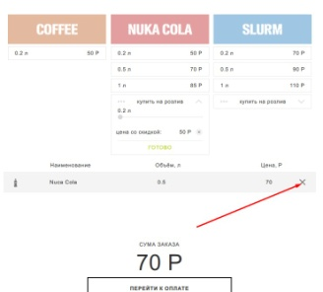

BUG REPORT №9
BUG REPORT №9 |  | возврат к тест-кейсу
Короткое описание | Неправильно рассчитана стоимость NUKA-COLA . На значении объема 5 л не применена скидка в 10%
Проект | VendorMachine
Среда | тестовая
Компонент приложения | Первый экран
Номер версии | 1
Важность: | значительная (3)
Приоритет: | средний
Статус | new
Автор | Фирстова Екатерина
Назначен на | имя разработчика
Шаги воспроизведения | Устанавливаем бегунок на объем 5 л. Нажимаем на кнопку «ГОТОВО»
Ожидаемый результат | Цена со скидкой становится 383 р. В появившейся таблице меню заполнена строка: -наименование - «Nuka-Cola» - объем, л - 5 -цена, р - 383 Справа от цены – «X» Ниже строка с надписью «СУММА ЗАКАЗА» Ниже крупным, жирным шрифтом « 383 Р» Ниже кнопка с надписью «ПEРЕЙТИ К ОПЛАТЕ»
Фактический результат | 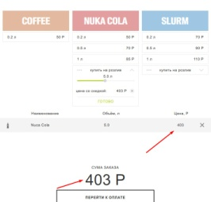

BUG REPORT №10
BUG REPORT №10 |  | возврат к тест-кейсу
Короткое описание | Неправильно рассчитана "Цена со скидкой" NUKA-COLA . На значении объема 8 л не применена скидка в 10% в окне "Цена со скидкой"
Проект | VendorMachine
Среда | тестовая
Компонент приложения | Первый экран
Номер версии | 1
Важность: | значительная (3)
Приоритет: | средний
Статус | new
Автор | Фирстова Екатерина
Назначен на | имя разработчика
Шаги воспроизведения | Устанавливаем бегунок на объем 8 л. Нажимаем на кнопку «ГОТОВО»
Ожидаемый результат | Цена со скидкой становится 612 р. В появившейся таблице меню заполнена строка: -наименование - «Nuka-Cola» - объем, л - 8 -цена, р - 612 Справа от цены – «X» Ниже строка с надписью «СУММА ЗАКАЗА» Ниже крупным, жирным шрифтом « 612 Р» Ниже кнопка с надписью «ПEРЕЙТИ К ОПЛАТЕ»
Фактический результат |  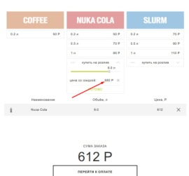

BUG REPORT №11
BUG REPORT №11 |  | возврат к тест-кейсу
Короткое описание | Неправильно рассчитана "Цена со скидкой" NUKA-COLA . На значении объема 10 л не применена скидка в 10% в окне "Цена со скидкой"
Проект | VendorMachine
Среда | тестовая
Компонент приложения | Первый экран
Номер версии | 1
Важность: | значительная (3)
Приоритет: | средний
Статус | new
Автор | Фирстова Екатерина
Назначен на | имя разработчика
Шаги воспроизведения | Устанавливаем бегунок на объем 10 л. Нажимаем на кнопку «ГОТОВО»
Ожидаемый результат | Цена со скидкой становится 765 р. В появившейся таблице меню заполнена строка: -наименование - «Nuka-Cola» - объем, л - 10 -цена, р - 765 Справа от цены – «X» Ниже строка с надписью «СУММА ЗАКАЗА» Ниже крупным, жирным шрифтом « 765 Р» Ниже кнопка с надписью «ПEРЕЙТИ К ОПЛАТЕ»
Фактический результат | 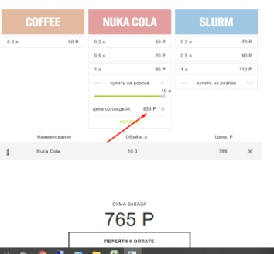

BUG REPORT №12
BUG REPORT №12
Короткое описание | Невозможно отказаться от первого выбранного напитка SLURM | возврат к тест-кейсу
Проект | VendorMachine
Среда | тестовая
Компонент приложения | Первый экран
Номер версии | 1
Важность: | критическая (2)
Приоритет: | высокий
Статус | new
Автор | Фирстова Екатерина
Назначен на | имя разработчика
Шаги воспроизведения | В меню под «SLURM» левой кнопкой мыши два раза нажимаем кнопку « 0,2 л 70 р» 15.1 В строке второго заказа нажимаем «X»
Ожидаемый результат | Исчезает таблица с выбранными напитками
Фактический результат | 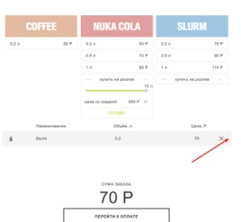

BUG REPORT №13
BUG REPORT №13 |  | возврат к тест-кейсу
Короткое описание | Неправильно рассчитана стоимость SLURM . На значении объема 5 л не применена скидка в 10%
Проект | VendorMachine
Среда | тестовая
Компонент приложения | Первый экран
Номер версии | 1
Важность: | значительная (3)
Приоритет: | средний
Статус | new
Автор | Фирстова Екатерина
Назначен на | имя разработчика
Шаги воспроизведения | Под «SLURM» устанавливаем бегунок на объем 5 л. Нажимаем на кнопку «ГОТОВО».
Ожидаемый результат | Цена со скидкой становится 495 р. В появившейся таблице меню заполнена строка: -наименование - ««SLURM»» - объем, л - 5 -цена, р - 495 Справа от цены – «X» Ниже строка с надписью «СУММА ЗАКАЗА» Ниже крупным, жирным шрифтом « 495 Р» Ниже кнопка с надписью «ПEРЕЙТИ К ОПЛАТЕ»
Фактический результат | 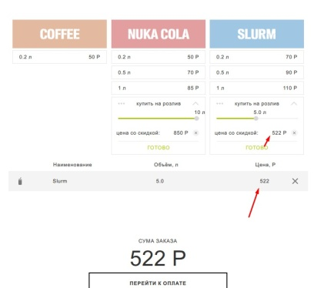

BUG REPORT №14
BUG REPORT №14 |  | возврат к тест-кейсу
Короткое описание | Неправильно рассчитана "Цена со скидкой" SLURM . На значении объема 9 л не применена скидка в 10% в окне "Цена со скидкой"
Проект | VendorMachine
Среда | тестовая
Компонент приложения | Первый экран
Номер версии | 1
Важность: | значительная (3)
Приоритет: | средний
Статус | new
Автор | Фирстова Екатерина
Назначен на | имя разработчика
Шаги воспроизведения | Под SLURM eстанавливаем бегунок на объем 9 л. Нажимаем на кнопку «ГОТОВО»
Ожидаемый результат | Цена со скидкой становится 891 р. В появившейся таблице меню заполнена строка: -наименование - «SLURM» - объем, л - 9 -цена, р - 891 Справа от цены – «X» Ниже строка с надписью «СУММА ЗАКАЗА» Ниже крупным, жирным шрифтом « 891 Р» Ниже кнопка с надписью «ПEРЕЙТИ К ОПЛАТЕ»
Фактический результат | 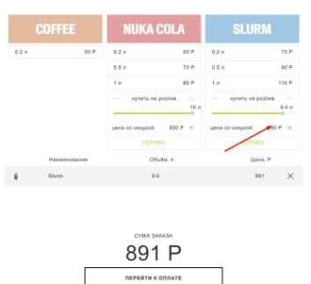

BUG REPORT №15
BUG REPORT №15 |  | возврат к тест-кейсу
Короткое описание | Неправильно рассчитана "Цена со скидкой" SLURM . На значении объема 10 л не применена скидка в 10% в окне "Цена со скидкой"
Проект | VendorMachine
Среда | тестовая
Компонент приложения | Первый экран
Номер версии | 1
Важность: | значительная (3)
Приоритет: | средний
Статус | new
Автор | Фирстова Екатерина
Назначен на | имя разработчика
Шаги воспроизведения | Под SLURM eстанавливаем бегунок на объем 10 л. Нажимаем на кнопку «ГОТОВО»
Ожидаемый результат | Цена со скидкой становится 990 р. В появившейся таблице меню заполнена строка: -наименование - ««SLURM»» - объем, л - 10 -цена, р - 990 Справа от цены – «X» Ниже строка с надписью «СУММА ЗАКАЗА» Ниже крупным, жирным шрифтом « 990 Р» Ниже кнопка с надписью «ПEРЕЙТИ К ОПЛАТЕ»
Фактический результат | 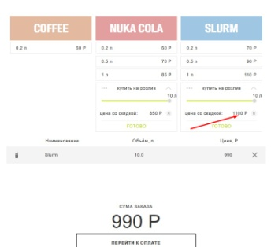

BUG REPORT №17
BUG REPORT №17 |  | возврат к тест-кейсу
Короткое описание | После добавления третьего напитка выбор не отображается в таблице выбранных.(Сумма заказа увеличивается)
Проект | VendorMachine
Среда | тестовая
Компонент приложения | Первый экран
Номер версии | 1
Важность: | значительная (3)
Приоритет: | средний
Статус | new
Автор | Фирстова Екатерина
Назначен на | имя разработчика
Шаги воспроизведения | Под "COFFEE" выбираем кнопку "0,2 л 50 Р" Под "NUKA-COLA" : - " 0,5 л. Р70" -"купить на розлив" выберем 2 Под «SLURM»: - "1л. 110 Р." -"купить на розлив" выберем 5
Ожидаемый результат | В появившейся таблице выбранных напитков четыре строки заполнены в соответствии с выбором: COFFEE 0,2 л 50 Р NUKA-COLA 0,5 л. 70 Р NUKA-COLA 2л. 161 Р SLURM 1 л. 110Р SLURM 5 л. 522 Р СУММА ЗАКАЗА - 913 Р Кнопка «ПEРЕЙТИ К ОПЛАТЕ» активна.
Фактический результат | 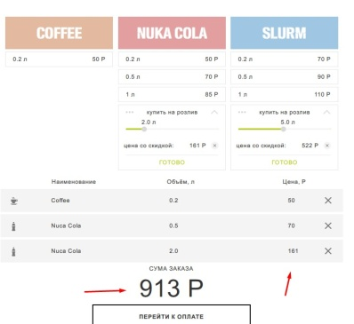

BUG REPORT 17.1
BUG REPORT №17.1
Короткое описание | Максимальная длинна очереди заказа не соответствует заявленной. Строки выбора перестают отображаться после третьего заказа. Сумма заказа увеличивается до 6 заказа.
Проект | VendorMachine
Среда | тестовая
Компонент приложения | Первый экран
Номер версии | 1
Важность: | значительная (3)
Приоритет: | средний
Статус | new
Автор | Фирстова Екатерина
Назначен на | имя разработчика
Шаги воспроизведения | Под "COFFEE" 2 раза выбираем кнопку "0,2 л 50 Р" Под "NUKA-COLA" : - " 0,5 л. Р70" -"купить на розлив" выберем 2 Под «SLURM»: - "1л. 110 Р." -"купить на розлив" выберем 5
Ожидаемый результат | В появившейся таблице выбранных напитков четыре строки заполнены в соответствии с выбором: COFFEE 0,2 л 50 Р NUKA-COLA 0,5 л. 70 Р NUKA-COLA 2л. 161 Р SLURM 1 л. 110Р SLURM 5 л. 522 Р СУММА ЗАКАЗА - 913 Р Кнопка «ПEРЕЙТИ К ОПЛАТЕ» активна.
Фактический результат | 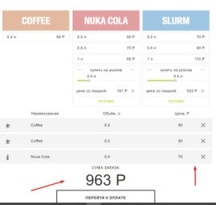

BUG REPORT №18
BUG REPORT №18 |  | возврат к тест-кейсу
Короткое описание | Не вносится купюра номиналом 5000
Проект | VendorMachine
Среда | тестовая
Компонент приложения | Первый экран
Номер версии | 1
Важность: | значительная (3)
Приоритет: | средний
Статус | new
Автор | Фирстова Екатерина
Назначен на
Шаги воспроизведения | На первом экране сделаем заказ: -COFFEE объемом 0,2 л -NUKA-COLA объемом 3 л -SLURM объемом 10 л Выбираем купюру "5000"
Ожидаемый результат | Сформированные в первом окне, таблица, отражающая выбор напитков, их объем и цену и сумма заказа перенесены во второе окно. Сумма заказа - 1282. "уже внесли" - "0 Р" "Еще нужно 180 Р" Кнопка "ОПЛАТИТЬ" не доступна В окне "уже внесли" - "5000Р" ниже надпись: "МОЖНО ОПЛАТИТЬ" Переход на третий экран
Фактический результат | 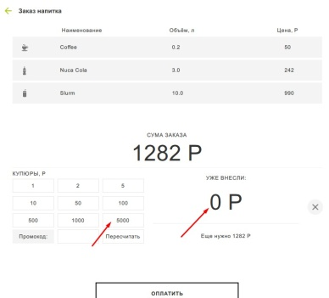

BUG REPORT №19
BUG REPORT №19 |  | возврат к тест-кейсу
Короткое описание | Позволяет применить неправильный промокод
Проект | VendorMachine
Среда | тестовая
Компонент приложения | Первый экран
Номер версии | 1
Важность: | значительная (3)
Приоритет: | средний
Статус | new
Автор | Фирстова Екатерина
Назначен на | имя разработчика
Шаги воспроизведения | На первом экране сделаем заказ: -COFFEE объемом 0,2 л -NUKA-COLA объемом 3 л -SLURM объемом 10 л Выбираем купюру номиналом 1000 Выбираем купюру номиналом 500 В поле промокод вводим "555". Нажимаем "Пересчитать" Нажимаем на кнопку "Оплатить"
Ожидаемый результат | Должна быть запись о том, что промокод введен неверно
Фактический результат | 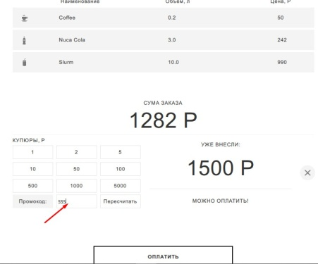

BUG REPORT №21
BUG REPORT №21 |  | возврат к тест-кейсу
Короткое описание | Неправильно посчитано "Итого со скидкой" Сдача выдана неверно
Проект | VendorMachine
Среда | тестовая
Компонент приложения | Первый экран
Номер версии | 1
Важность: | значительная (3)
Приоритет: | низкий
Статус | new
Автор | Фирстова Екатерина
Назначен на | имя разработчика
Шаги воспроизведения | На первом экране сделаем заказ: -COFFEE объемом 0,2 л -NUKA-COLA объемом 2л -SLURM объемом 0,5 л На втором экране оплатим заказ купюрами: 1, 50, 100, 10, 5, 100, 50 Нажимаем на кнопку "Оплатить" Переход на третий экран
Ожидаемый результат | Переход на третий экран. В верхнем левом углу стрелочка, позволяющая вернуться на второй экран. Ниже информация о выборе напитка и сумма заказа: Coffee 0,2л 50 Р NUKA- COLA 2 л 161 Р SLURM 0, 5 л 90 Р Ниже строки: Итого: 301 Р Итого со скидкой: 301 Р Вы внесли: 316 Р Ваша сдача: 10 Р x 1 5 Р х1 Ниже кнопка: "ЗАКАЗАТЬ ЕЩЕ"
Фактический результат | 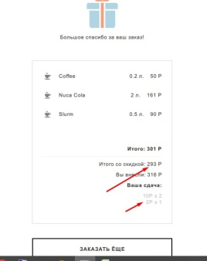

BUG REPORT №22
BUG REPORT №22 |  | возврат к тест-кейсу
Короткое описание | Неправильно посчитано "Итого со скидкой" Сдача выдана неверно (Промокод введен верно)
Проект | VendorMachine
Среда | тестовая
Компонент приложения | Первый экран
Номер версии | 1
Важность: | значительная (3)
Приоритет: | низкий
Статус | new
Автор | Фирстова Екатерина
Назначен на | имя разработчика |  | Переход на третий экран.
Шаги воспроизведения | На первом экране сделаем заказ: -COFFEE объемом 0,2 л -NUKA-COLA объемом 5.2 л -SLURM объемом 10 л На втором экране: - вносим купюры : 1000,2,500 - вводим промокод: 5555 - нажимаем "Оплатить"
Ожидаемый результат | Переход на третий экран. В верхнем левом углу стрелочка, позволяющая вернуться на второй экран. Ниже информация о выборе напитка и сумма заказа: Coffee 0,2л 50 Р NUKA- COLA 5,2 л 397 Р SLURM 10л 990 Р Ниже строки: Итого: 1437 Р Итого со скидкой: 1222 Р Вы внесли: 1502 Р Ваша сдача: 10 Р x 28 Ниже кнопка: "ЗАКАЗАТЬ ЕЩЕ"
Фактический результат | 